1 ボイド構造特性
1 ボイドスラブの構造特性（自重・等価スラブ厚）

■ 図 1 断面と 2 種類の等価スラブ厚
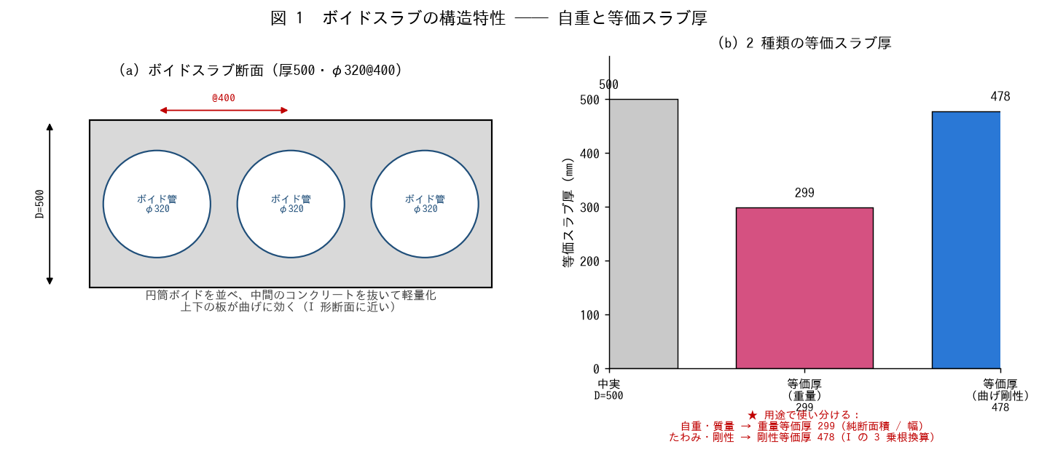

■ 問題 1 ボイドスラブとは
ボイドスラブの目的を 2 つ挙げよ（自重軽減による大スパン化／梁を減らしフラットな天井）。中間のコンクリートを抜いても曲げに効く理由を、断面の『上下の板』（I 形に近い）から説明せよ。

■ 問題 2 自重（重量等価厚）の計算
厚 500・φ320@400。1m 幅あたりの純断面積と自重を求めよ（γc=24）。

項目 | 式 | 値（記入）
中実断面積/m | 500×1000
ボイド 1 本の面積 | π×320²/4
1m 幅のボイド本数 | 1000/400
純断面積/m | 中実 − 本数×ボイド
重量等価厚 t_w | 純断面積 / 1000
自重 w | 純断面積×24×10⁻⁶

中実スラブ（500mm）の自重と比べ、何 % 軽くなるか。

■ 問題 3 2 つの等価スラブ厚の違い
『重量等価厚』と『曲げ剛性等価厚』はなぜ値が違うのか（重量は面積に比例、剛性は I ＝ 断面 2 次モーメントで中立軸から遠いコンクリートが効く）。どちらをどの検討に使うか整理せよ。

■ 問題 4 計算書チェック
ボイドスラブの計算書で、設計者が『自重』にうっかり中実厚（500mm）を使っていた。何が過大・過小になるか（自重過大→応力過大で不経済、ただし安全側）。逆に剛性に重量等価厚（299）を使うとたわみを過大評価する点も述べよ。

2 ボイド断面性能
2 ボイドスラブの断面性能（A・Z・I）

■ 図 2 断面性能の計算（中実 − ボイド円）
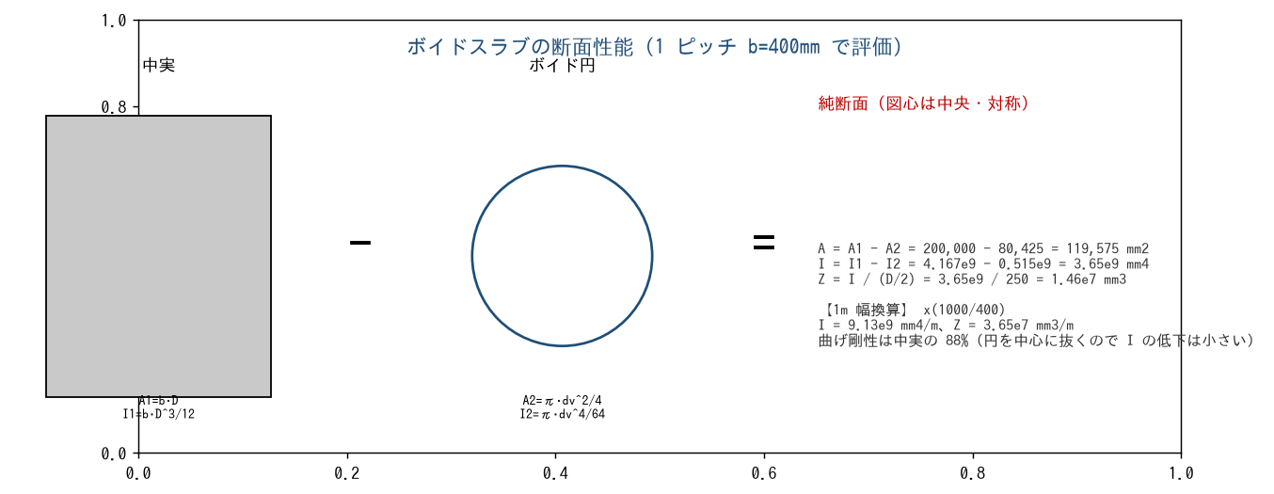

■ 問題 1 断面性能の計算（1 ピッチ b=400）
中実からボイド円を差し引いて A・I・Z を求めよ。図心はスラブ中央（上下対称）とする。

項目 | 式 | 値（記入）
A1（中実） | 400×500
I1（中実） | 400×500³/12
A2（ボイド） | π×320²/4
I2（ボイド） | π×320⁴/64
A = A1−A2
I = I1−I2
Z = I/(D/2) | I/250

■ 問題 2 1m 幅への換算
上の値（400mm あたり）を 1m 幅に換算せよ（×1000/400）。I/m、Z/m を求め、中実スラブ（I=1000×500³/12）の何 % か。

■ 問題 3 応力度の照査
設計曲げモーメント M=80 kN·m/m のとき、縁応力度 σ=M/Z を求めよ。Z=3.65×10⁷ mm³/m を使用。コンクリートの許容曲げ圧縮応力度と比較する考え方も述べよ。

■ 問題 4 なぜ I の低下が小さいか
断面積は 40% も抜けるのに、曲げ剛性 I の低下は 12% にとどまる。この理由を『中立軸付近のコンクリートは曲げにあまり効かない』（I は中立軸からの距離の 2 乗で効く）という観点で説明せよ。ボイド管をスラブ中央に置く合理性がここにある。

3 FEM解析モデル
3 FEM 解析モデルの設定（境界条件・荷重・剛性）

■ 図 3 FEM モデル
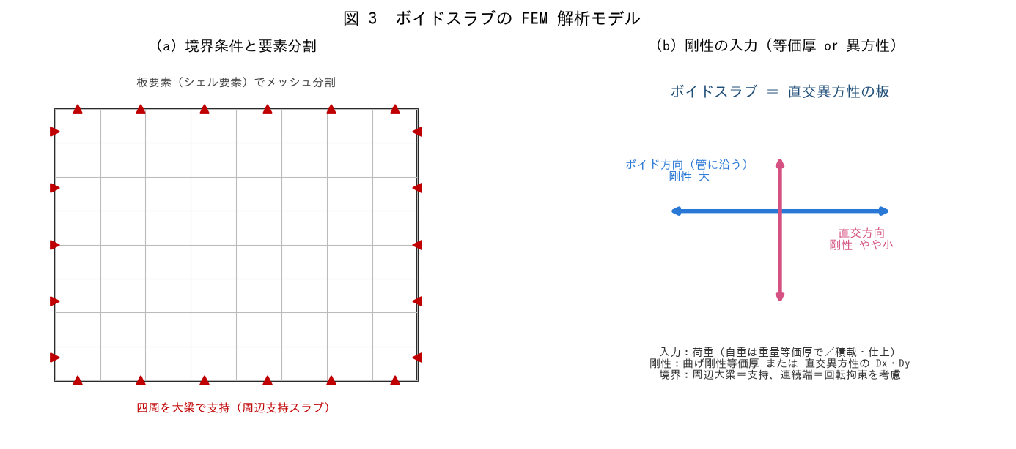

■ 問題 1 3 大入力（穴埋め）
FEM 板解析の 3 大入力は【 ① 】（メッシュ・要素種別）、【 ② 】（自重・仕上・積載）、【 ③ 】（板の曲げ剛性）である。境界条件は周辺の大梁を【 ④ 】支持、連続端は【 ⑤ 】を考慮する。

■ 問題 2 荷重の入力
ボイドスラブの FEM で自重を入力するとき、どの等価厚を使うか。また積載荷重（住宅 1.8 kN/m²）・仕上げ荷重を加えた設計荷重を組み立てよ。

■ 問題 3 剛性の入力（直交異方性）
ボイドスラブはボイド方向と直交方向で剛性が異なる（直交異方性）。(1) どちらの方向が剛性が大きいか。(2) 簡易には曲げ剛性等価厚（478mm）の等方板として入力することも多いが、その場合の注意点は。

■ 問題 4 境界条件の影響
同じスラブを (a) 四周ピン支持 と (b) 四周固定（連続）でモデル化すると、中央たわみ・スパン中央 M・端部 M はどう変わるか。実際のマンションのスラブはどちらに近いか（隣接スラブと連続）。

■ 問題 4b 計算書チェック
FEM 計算書で確認すべき点を 3 つ挙げよ（メッシュの粗密／荷重の合計値が手計算と合うか／境界条件が実状と整合／変形図が想定通りか）。

4 ハーフPCa構造特性
4 ハーフPCaスラブの構造特性（合成効果）

■ 図 4 ハーフPCa の構成と合成効果
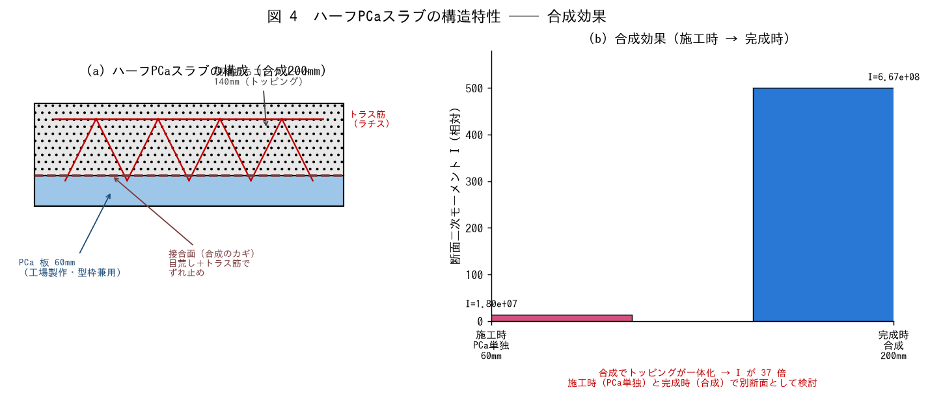

■ 問題 1 ハーフPCa とは
ハーフPCaスラブの構成（工場製作の PCa 板＋現場打ちトッピング）と、メリットを 2 つ挙げよ（型枠・支保工の省略／工期短縮・品質安定）。

■ 問題 2 合成効果
(1) PCa 板とトッピングが一体化して 1 枚の断面として働くことを『合成』という。合成が成立するために接合面に必要なものを 2 つ（目荒し／トラス筋（ラチス）によるずれ止め）。
(2) 合成前（PCa 60mm 単独）と合成後（200mm）の I を比較せよ。I=b·t³/12 で計算し、何倍になるか（37 倍）。t が 3 乗で効くことを確認。

状態 | 断面厚 | I = 1000·t³/12（記入）
施工時（PCa 単独） | 60mm
完成時（合成） | 200mm
比 | —

■ 問題 3 PC 方式とトラス筋方式
ハーフPCa には (a) PC 鋼材でプレストレスを与える方式と (b) トラス筋（ラチス）で補強する方式がある。それぞれの特徴（PC＝ひび割れ抑制・長スパン／トラス＝合成のずれ止め＋施工時補強）を述べよ。

■ 問題 4 計算書チェック
合成スラブの計算書で『完成時のみ』を検討し施工時を見落とすと何が危険か。逆に施工時の断面（60mm）で完成時荷重を検討するとどうなるか（過大）。両方の検討が必要な理由を述べよ。

5 ハーフPCa施工完成
5 ハーフPCaスラブの施工時・完成時の検討

■ 図 5 施工時（PCa 単独）と完成時（合成）
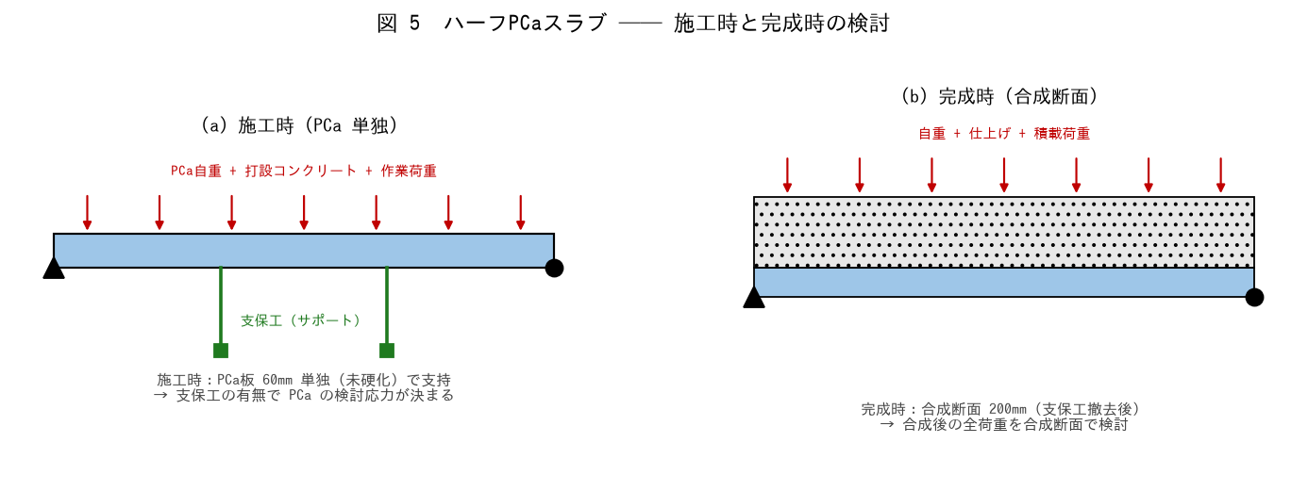

■ 問題 1 施工時の検討
施工時、PCa 板 60mm が単独で（未硬化のトッピングを載せて）支持する。支保工なし・スパン L=3.0m のとき、PCa に生じる M を求めよ。施工時荷重 w=PCa 自重＋打設コンクリート＋作業荷重。

項目 | 式・値 | 記入
PCa 自重 | 0.06×24
トッピング（生） | 0.14×24
作業荷重 | 1.5（目安）
施工時 w 合計
M = wL²/8（L=3m・単純梁）
Z(PCa 60mm) = 1000×60²/6 | 6.0×10⁵
σ = M/Z

■ 問題 2 支保工の効果
施工時に支保工（サポート）を入れると、PCa のスパンが分割され M が激減する。L=3m を中央 1 点支持で 2 分割（L=1.5m）した場合、M は何分の 1 になるか（wL²/8 で L が半分→1/4）。

■ 問題 3 完成時の検討
完成時は合成断面 200mm で全荷重を支持する。設計荷重 w=自重 4.8＋仕上 2.0＋積載 1.8=8.6 kN/m²、L=6m 連続スラブ。M≒wL²/10（連続）で概算し、合成断面 Z=6.67×10⁶ mm³/m で σ を確認せよ。

■ 問題 4 応力の引き継ぎ
施工時に PCa に生じた応力は、合成後もそのまま残る（応力の履歴）。完成時の検討では『施工時応力＋合成後の追加応力』を重ねる必要があることを説明せよ。支保工の有無でこの初期応力が変わる。

